Sheet1
Warna | Tipe | Asal | Tercuri
a1 | a2 | a4 | vj
merah | Sport | Domestik | ya
merah | Sport | Domestik | tidak
merah | Sport | Domestik | ya
kuning | Sport | Domestik | tidak
kuning | Sport | Import | ya
kuning | SUV | Import | tidak
kuning | SUV | Import | ya
kuning | SUV | Domestik | tidak
merah | SUV | Import | tidak
merah | Sport | Import | ya

tentukan mobil dengan warna merah, tipe SUV, dan asal domestik tersebut tercuri atau tidak?

Menghitung Probabilitas Mobil tercuri YA & TIDAK (P(vj))

 | P(YA) = 5/10
 | P(TIDAK) = 5/10

Menghitung Probabilitas ya tercuri pada mobil warna merah, tipe SUV, dan asal domestik

 | P(Merah | YA) = 3/5 = 0.6
 | P(SUV | YA) = 1/5 = 0.2
 | P(Domestik | YA) = 2/5 = 0.4

Menghitung Probabilitas tidak tercuri pada mobil warna merah, tipe SUV, dan asal domestik

 | P(Merah | TIDAK) = 2/5 = 0.4
 | P(SUV | TIDAK) = 3/5 = 0.6
 | P(Domestik | TIDAK) = 3/5 = 0.6

Menentukan berapa persen mobil tercuri dan tidak tercuri

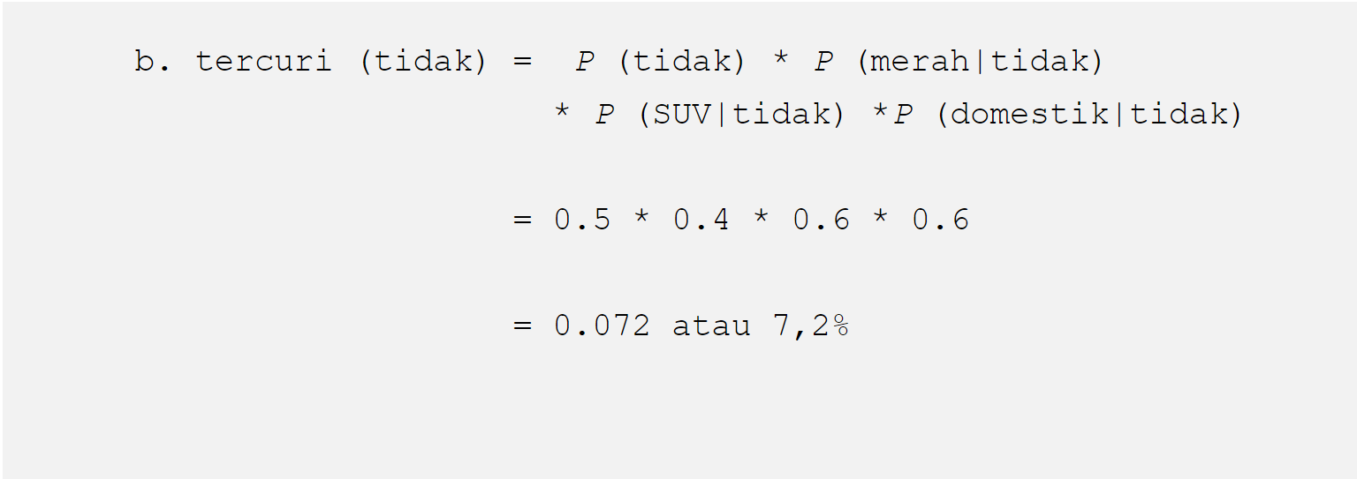

Jadi, berdasarkan hasil perhitungan tercuri di atas dengan hasil tercuri (tidak) > tercuri (ya) yaitu 7.2% > 2.4% maka dapat disimpulkan mobil dengan warna merah, tipe SUV, dan asal domestik TIDAK TERCURI.

